ДЗ-14, NewPipe
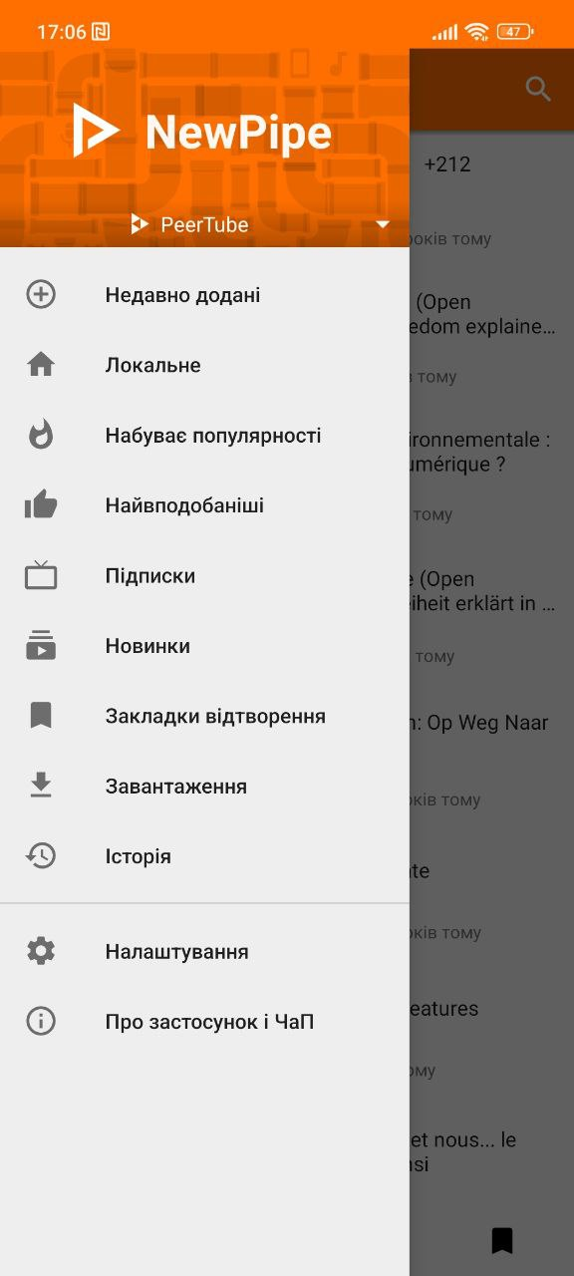
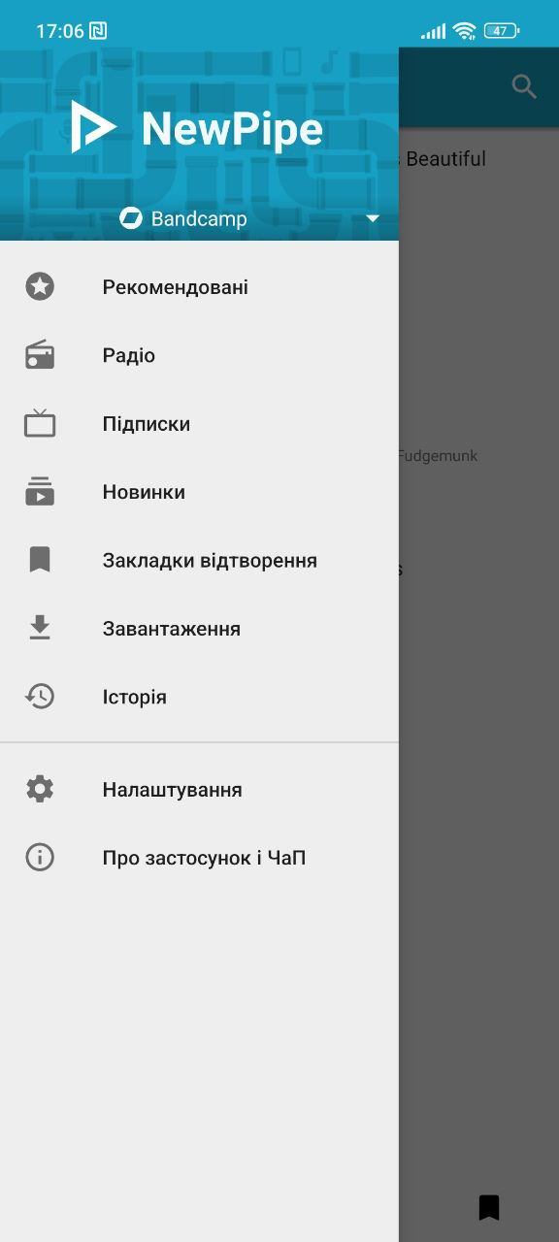
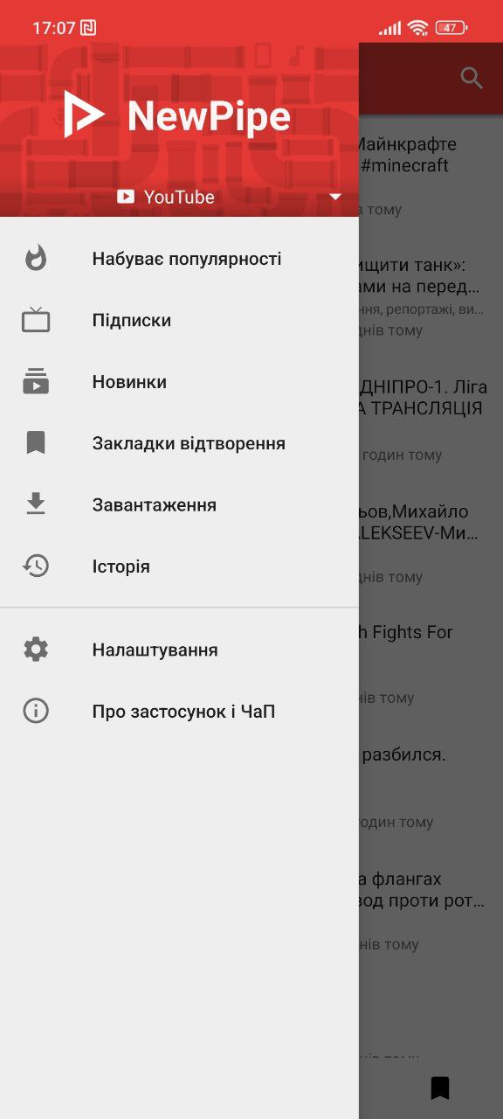
Чек-ліст | Статус
1. Перевірити інсталяцію додатку NewPipe | Passed
2. Перевірити відворення відео та аудіо с різних платформ додатку | Passed
3. Перевірити функціонал налаштування відео та звуку | Passed
4. Перевірити налаштування зовнішнього вигляду | Passed
5. Перевірити налаштування сповіщеннь | Passed
6. Перевірити завантаження контенту на пристрій | Passed
7. Перевірити програвання завантажених файлів у додатку офлайн | Failed
8. Перевірити чи зберігається історія переглядів та прослуховуваннь | Passed
9. Перевірити корректність роботи додатку в офлайн-режимі | Failed
10. Перевірити коректність роботи додатку при наданих дозволах та вимкнутих | Failed
11. Перевірити коректність роботи додатку при перериванні сесії (згортання в трей) | Failed
12. Перевірити перемикання між сторінками та послідовність повернення на попередню сторінку | Passed
13. Перевірка отримання push-сповіщеннь в активному та заблокованному стані телефону | Passed
14. Перевірка переходу по push-сповіщенням | Passed
15. Перевірка коректності відображення push-сповіщеннь | Failed
16. Перевірка лічильника сповіщеннь | Failed
17. Перевірка додавання контенту до обраного | Passed
18. Перевірка відтворення у віконному режимі | Passed
19. Перевірка поширення посилання на контент | Passed
20. Перевірка програвання у фоновому режимі | Passed
21. Перевірка на постановку лайків | Failed
22. Перевірка відкриття контенту в браузері | Passed
23. Перевірка отримання сповіщеннь про новий контент після підписки на канал | Failed

Баг-репорт

Summary: після вимк/увімкн інтернету програється тільки аудіодоріжка ролика, без відворення відео-потоку
Project: NewPipe
Component: відео
Version: 0.25.2
Severity: s4
Enviroment: mobile, Android 12SKQ1.211019.001
Priority: Low
Author: Olovar. M
Assigned: Team Lead Development team
Status: New
Attachments: https://youtu.be/K8xU6QfqydM?si=3vbxTBOQFa8dqGLk
Logs:
Steps to redproduce: 1. Відкрити на мобільному пристрої додаток NewPipe 2. Запустити відеоролик 3. В налаштунках мережі відключити WiFi та мобільний інтернет 4. Дочекатись, поки закінчиться програвати забуферізована частина ролику та відео зупиниться. 5. Включити інтернет
Actual Result (AR): Запускається аудіо-доріжка, а замість відео на екрані заставка роліка.
Expected Result (ER): Відео почне програватись з того ж місця, де зупинилось

Summary: після згортання додатка в трей, відео та звук продовжують програватись
Project: NewPipe
Component: відео
Version: 0.25.2
Severity: s3
Enviroment: mobile, Android 12SKQ1.211019.001
Priority: Medium
Author: Olovar. M
Assigned: Team Lead Development team
Status: New
Attachments: https://www.youtube.com/shorts/yKMztU3ytq4
Logs:
Steps to redproduce: 1. Відкрити на мобільному пристрої додаток NewPipe 2. Запустити відеоролик 3. Згорнути додаток в трей
Actual Result (AR): При згорнутому додатку відео та звук продовжують програватись
Expected Result (ER): Відео стане на паузу на тому моменті, коли додаток згорнули

Summary: багаторазове відправлення сповіщень про вимкнення інтернету, некоректне відображення лічильнику
Project: NewPipe
Component: відео
Version: 0.25.2
Severity: s5
Enviroment: mobile, Android 12SKQ1.211019.001
Priority: Hight
Author: Olovar. M
Assigned: Team Lead Development team
Status: New
Attachments: https://youtu.be/go_0QsYOh18?si=PGuRoA5-7QqQMoI4
Logs:
Steps to redproduce: 1. Відкрити на мобільному пристрої додаток NewPipe 2. Запустити відеоролик 3. В налаштунках мережі відключити WiFi та мобільний інтернет 4. Дочекатись, поки закінчеться програвати забуферізована частина ролику та відео зупиниться. 5. Відкрити push-сповіщення про помилку мережі
Actual Result (AR): Сповіщення продовжують приходити кожні декілька секунд, лічильник на ярлику додатку відображає цифру "1"
Expected Result (ER): Після відкриття сповіщення зникне, лічильник на ярлику додатку анулюється.

Summary: не приходять push-сповіщення про новий контент після підписки на канал
Project: NewPipe
Component: відео
Version: 0.25.2
Severity: s5
Enviroment: mobile, Android 12SKQ1.211019.001
Priority: Low
Author: Olovar. M
Assigned: Team Lead Development team
Status: New
Attachments:
Logs:
Steps to redproduce: 1. Відкрити на мобільному пристрої додаток NewPipe 2. Обрати платформу Youtube 3. Зайти на будь-який канал 4. Нажати кнопку "Підписатися"
Actual Result (AR): Сповіщення про новий ролік не приходять
Expected Result (ER): Після публікації нового контенту на каналі на телефон приходить сповіщення

Зауваження по UI
Некоректне відображення платформ, з яких додаток відтворює контент. Зайвий вказівник біля FramaTube, який начебто розкриває підменю, але не виконує ніякої функції https://prnt.sc/lfUozgekfErM

Зауваження по UX
Скачаний на пристрій контент неможливо відтворити у додатку, наприклад, в офлайн-режимі. Тільки на сторонньому програвачі https://prnt.sc/XQYWiwOXSwUz
Нелогічне групування кнопок переходу між категоріями контенту. Унікальні кнопки платформ (радіо, найвподобаніші, локальне) перемішані з функціоналом самого додатку (історія, завантаження) https://prnt.sc/17ijDWyrXlrr

